売上管理メニュー
画面定義
共通情報 |  | プロジェクト名 | 株式会社クワガタ様向け KID'S 受発注機能改修 |  |  |  | 作成者 | solcom 品川
 |  | システム名 | Kuwagata Integrated Dealing System (KID'S) |  |  |  | 作成日付 | 2018-12-20
 |  | 工程名 | 基本設計 |  |  |  | バージョン | 0.4
 |  | ドキュメントID | KIDS0002 |  |  |  | 更新者
 |  | ドキュメント名 | 基本設計 画面設計書 |  |  |  | 更新日付
書誌情報 |  | 画面ID | U-06-00
 |  | 画面の名称 | 売上管理メニュー
 |  | 概要 | 本改修により廃止。売上登録機能を帳票出力機能に統合することにより本画面に残るボタンが「売上検索」のみになり、存在意義がなくなるため。

画面レイアウト
本改修により廃止

使用する部品
画面レイアウトは存在しない。

操作手順
1 | なし

派生画面
1 | なし

画面遷移
遷移元 |  |  |  | 遷移先
- | - | - |  | - | - | -

備考
1 | 本改修により廃止

売上登録
画面定義
共通情報 |  | プロジェクト名 | 株式会社クワガタ様向け KID'S 受発注機能改修 |  |  |  | 作成者 | solcom 品川
 |  | システム名 | Kuwagata Integrated Dealing System (KID'S) |  |  |  | 作成日付 | 2018-12-20
 |  | 工程名 | 基本設計 |  |  |  | バージョン | 0.4
 |  | ドキュメントID | KIDS0002 |  |  |  | 更新者
 |  | ドキュメント名 | 基本設計 画面設計書 |  |  |  | 更新日付
書誌情報 |  | 画面ID | U-06-01
 |  | 画面の名称 | 売上登録
 |  | 概要 | 本改修により廃止。売上データは納品伝票発行時に自動登録される

画面レイアウト

本改修により廃止

使用する部品
画面レイアウトは存在しない。

操作手順
1 | なし

派生画面
1 | なし

画面遷移
遷移元 |  |  |  | 遷移先
- | - | - |  | - | - | -

備考
1 | 本改修により廃止

売上検索
画面定義
共通情報 |  |  | プロジェクト名 |  |  | 株式会社クワガタ様向け KID'S 受発注機能改修 |  |  |  |  |  | 作成者 | solcom 品川
 |  |  | システム名 |  |  | Kuwagata Integrated Dealing System (KID'S) |  |  |  |  |  | 作成日付 | 2018-12-20
 |  |  | 工程名 |  |  | 基本設計 |  |  |  |  |  | バージョン | 0.4
 |  |  | ドキュメントID |  |  | KIDS0002 |  |  |  |  |  | 更新者
 |  |  | ドキュメント名 |  |  | 基本設計 画面設計書 |  |  |  |  |  | 更新日付
書誌情報 |  |  | 画面ID |  |  | U-06-02
 |  |  | 画面の名称 |  |  | 売上検索
 |  |  | 概要 |  |  | 登録された売上データを検索する画面。本画面は元画面(「メインメニュー」U-00-03)と同ウィンドウで遷移する。

画面レイアウト
新レイアウト

 | (1)
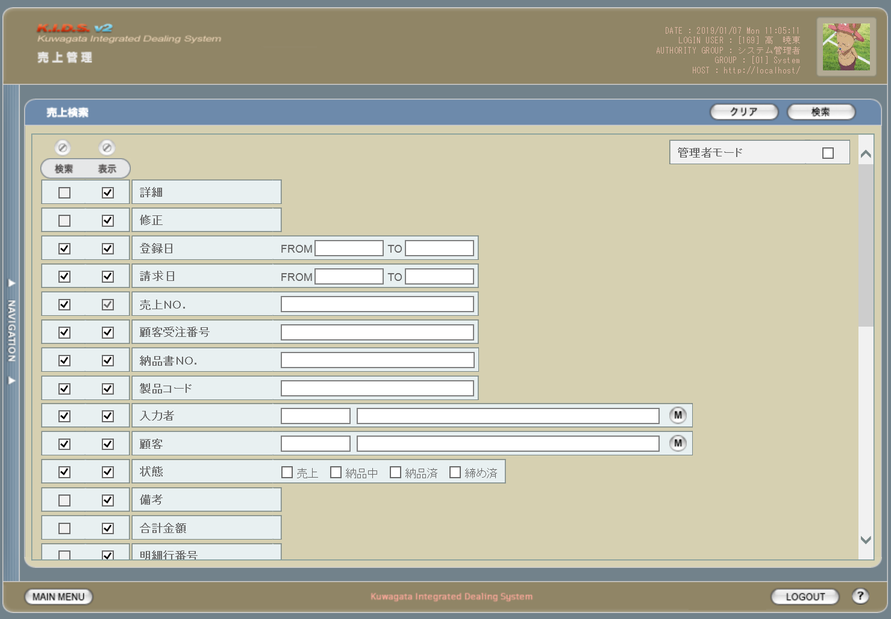

3
4
1
2

1

2
5

 | (2)
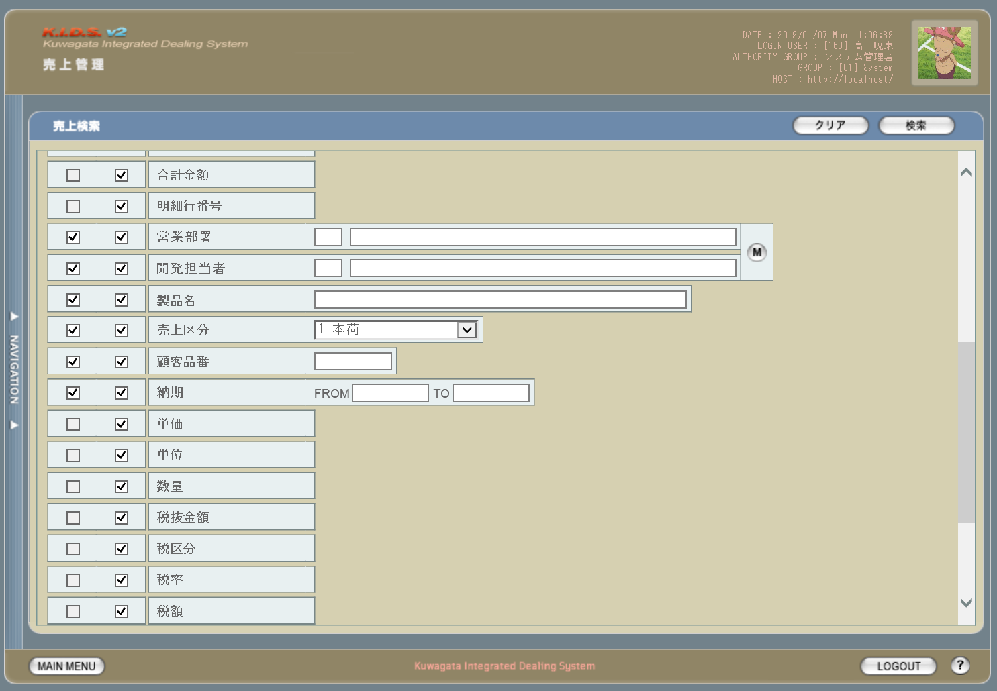

3

4

 | (3)
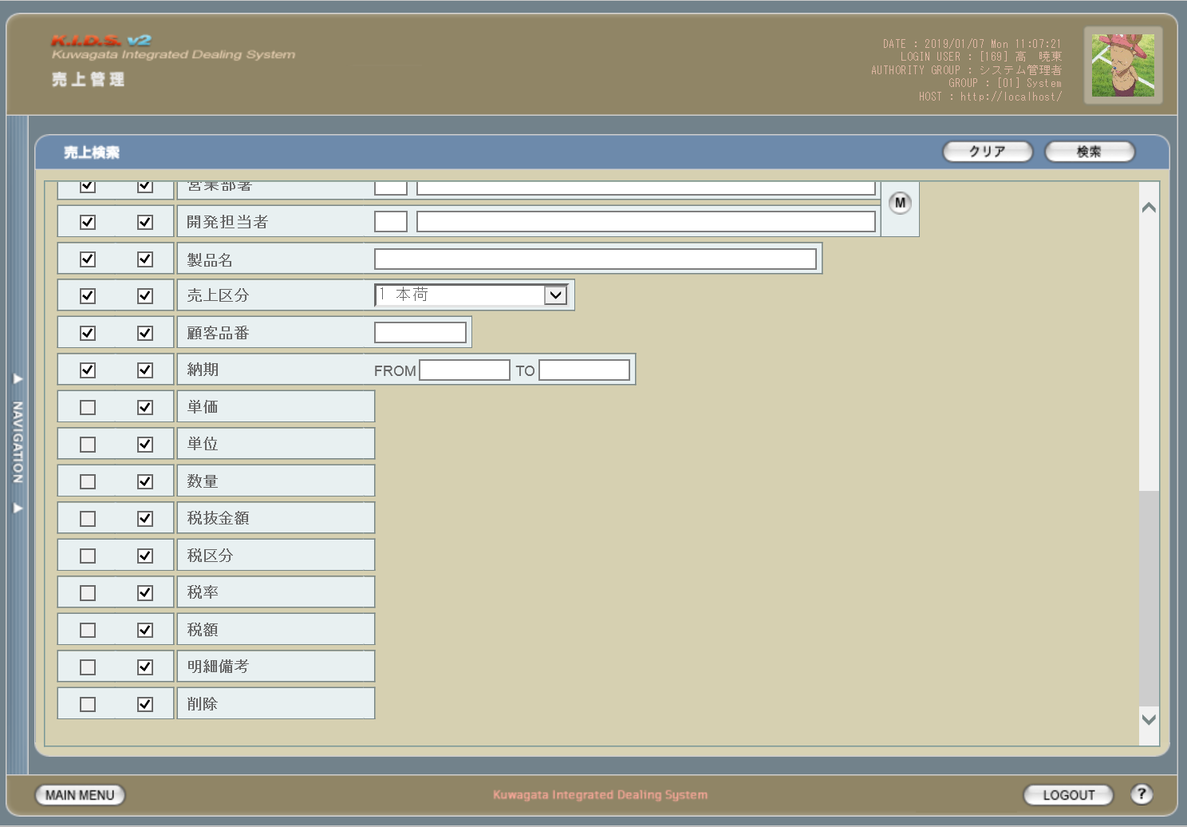

旧レイアウト

 | (1)
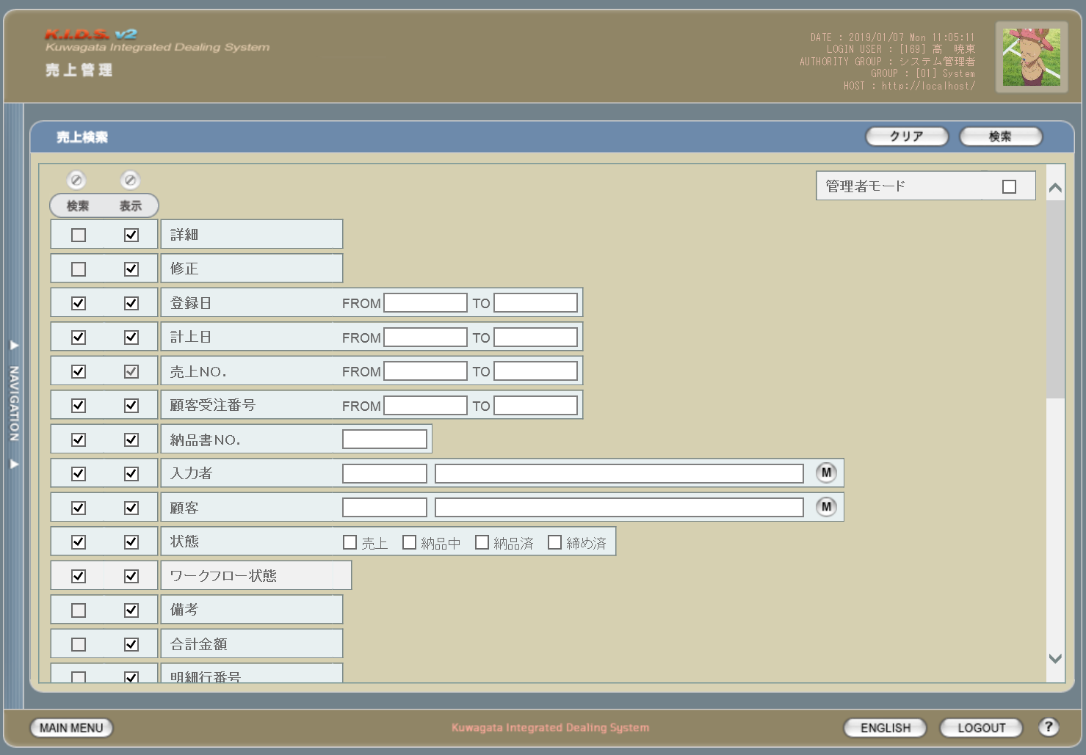

5

 | (2)
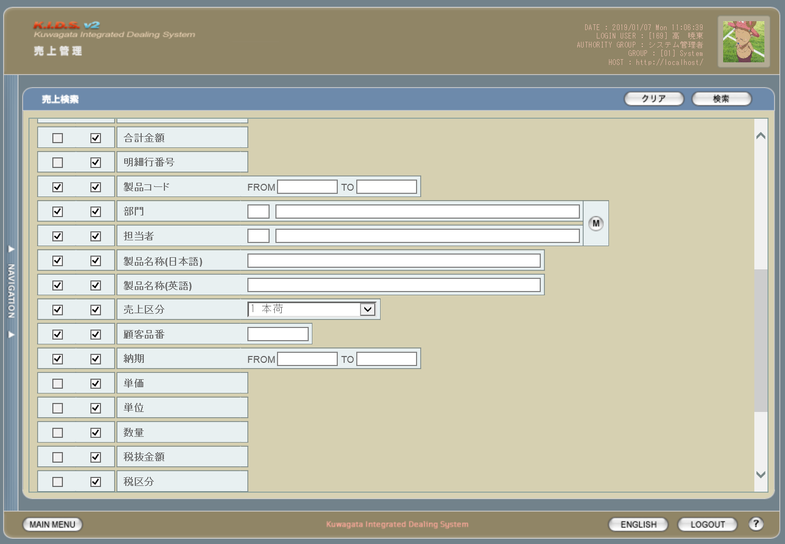

 | (3)
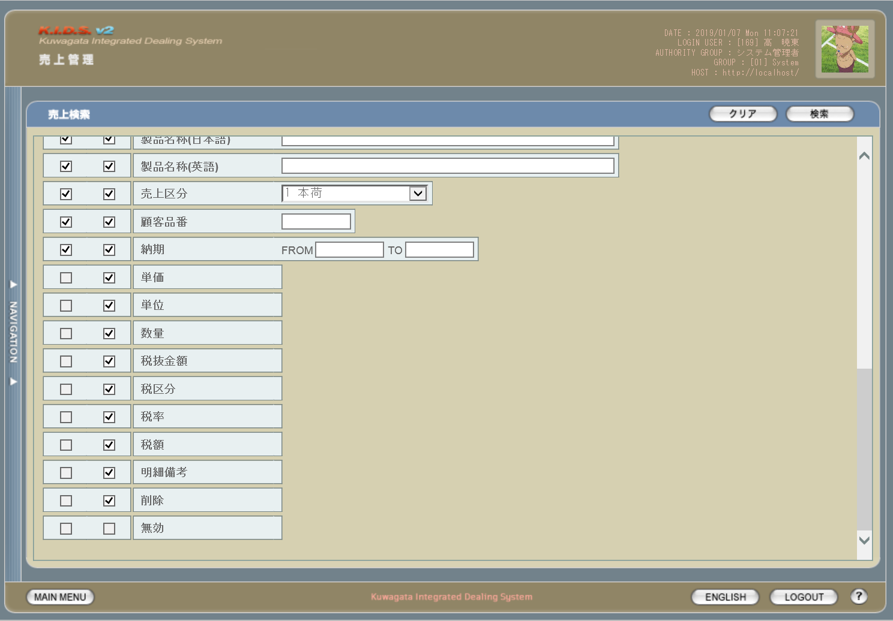

6

使用する部品
この画面では以下の部品を使用する。
No. | 名称 |  |  | 種類 |  |  | 必須 | 機能説明
1 | クリアボタン |  |  | ボタン |  |  | - | 改修対象外。入力されている検索条件をクリアする。
2 | 検索ボタン |  |  | ボタン |  |  | - | 改修対象外。検索を開始する。
3 | 検索項目指定 |  |  | チェックボックス |  |  | - | 改修対象外。チェックを入れた項目を検索条件として使用する。
4 | 表示項目指定 |  |  | チェックボックス |  |  | - | 改修対象外。検索結果一覧時にチェックを入れた項目を表示する。
5 | 検索条件指定 |  |  | テキストボックス/ボタン |  |  | - | 検索・表示条件を指定・表示するエリア。

改修対象項目
No. | 名称 |  |  |  | 種別 | 改修内容
1 | 請求日 |  |  |  | 変更 | 項目名称の文言を「計上日」から「請求日」に変更。
2 | 売上No. |  |  |  | 変更 | 価の指定方法を変更。複数の連続した値を指定する場合は「-(半角ハイフン)」つなぎで最小と最大の値を指定。複数の連続しない値を指定する場合は「,(半角カンマ)」つなぎで対象の値をすべて指定する。 ハイフン及びカンマの前後にスペースを入れるかどうかは任意とする。
 | 顧客受注番号
 | 納品書No.
 | 製品コード
3 | 営業部署 |  |  |  | 変更 | 項目名称の文言を「部門」「担当者」から「営業部署」「開発担当者」に変更。
 | 開発担当者
4 | 製品名 |  |  |  | 変更 | 項目「製品名称(日本語)」と「製品名称(英語)」を統合して、項目名を「製品名」に変更。
5 | ワークフロー状態 |  |  |  | 削除 | 本改修によりワークフロー管理機能は使用しなくなるため、本画面から削除する。
6 | 無効 |  |  |  | 削除 | 本改修により使用しなくなるため、本画面から削除する。

操作手順
1 | 検索結果一覧画面にて表示したい項目の「表示」にチェックを入れる
2 | 検索条件として含めたい項目の「検索」にチェックを入れる
3 | 検索条件を入力する
4 | 検索ボタンを押下する

派生画面
1 | なし

画面遷移
遷移元 |  |  |  |  |  |  |  |  | 遷移先
1 | U-00-02 |  | メインメニュー |  |  |  |  |  | 1 | U-06-03 | 売上一覧

備考
1 | この画面に関連する処理には、
 | a | 見積原価計算書のフォーマット変更
 | b | 想定レート導入
 | がある。
 | 処理の詳細については別紙『KID'Sシステム改修 機能設計書.xlsx』の
 | a | シート「見積原価計算書のフォーマット変更」
 | b | シート「想定レート導入」
 | を参照のこと。

売上一覧
画面定義
共通情報 |  |  | プロジェクト名 |  |  | 株式会社クワガタ様向け KID'S 受発注機能改修 |  |  |  |  |  | 作成者 | solcom 品川
 |  |  | システム名 |  |  | Kuwagata Integrated Dealing System (KID'S) |  |  |  |  |  | 作成日付 | 2018-12-07
 |  |  | 工程名 |  |  | 基本設計 |  |  |  |  |  | バージョン | 0.3
 |  |  | ドキュメントID |  |  | KIDS0002 |  |  |  |  |  | 更新者
 |  |  | ドキュメント名 |  |  | 基本設計 画面設計書 |  |  |  |  |  | 更新日付
書誌情報 |  |  | 画面ID |  |  | U-06-03
 |  |  | 画面の名称 |  |  | 売上一覧
 |  |  | 概要 |  |  | 売上データの検索結果一覧を表示する画面。この画面は前画面(「売上検索」U-06-02)とは別にダイアログをポップアップで表示する。

画面レイアウト
新レイアウト
1

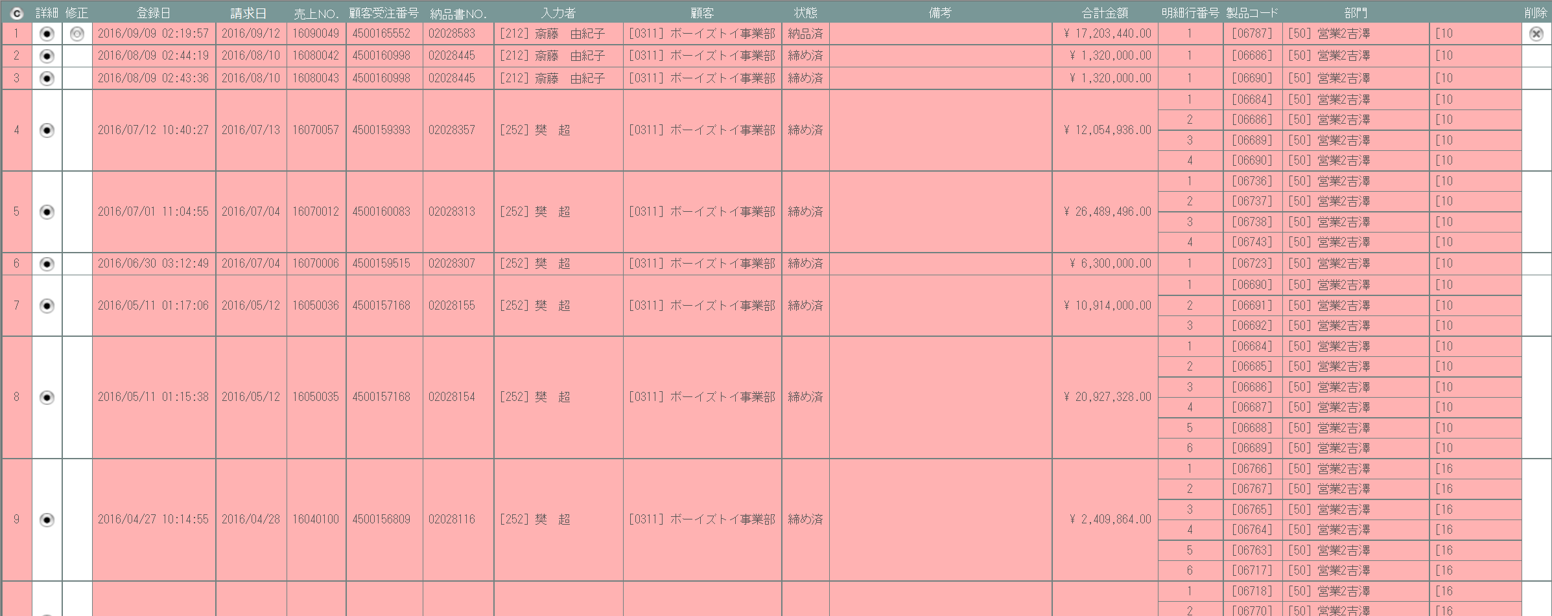

4
1
2
3
5

旧レイアウト
2

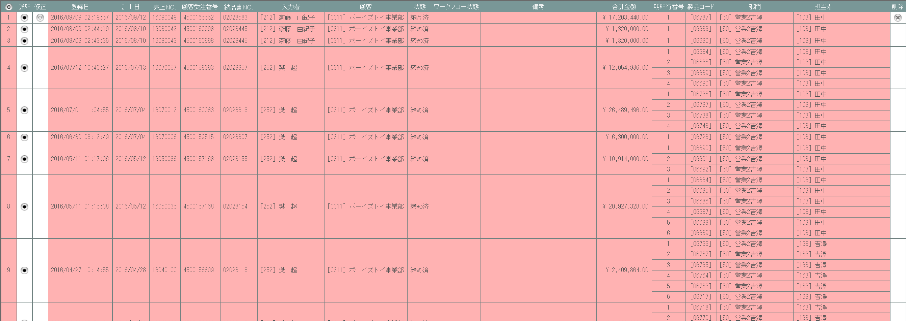

 | ※変更点のある個所のみ記載

使用する部品
この画面では以下の部品を使用する。
No. | 名称 |  |  | 種類 |  |  | 必須 | 機能説明
1 | タイトル行 |  |  | ラベル |  |  | - | 売上データの項目名を表示する。
2 | コピーボタン |  |  | ボタン |  |  | - | 改修対象外。一覧表がHTML文書の形式でクリップボードにコピーされる。
3 | 詳細 |  |  | ボタン |  |  | - | 改修対象外。押下で売上詳細画面(U-06-04)を別ダイアログで開く。
4 | 修正 |  |  | ボタン |  |  | - | 改修対象外。修正可能なデータにのみ表示。押下で売上修正画面(U-06-05)を別ダイアログで開く。
5 | 削除 |  |  | ボタン |  |  | - | 改修対象外。削除可能なデータにのみ表示。押下で売上削除画面(U-06-06)を別ダイアログで開く。

改修対象項目
No. | 名称 |  |  |  | 種別 | 改修内容
1 | 請求日 |  |  |  | 変更 | 項目名称の文言を「計上日」から「請求日」に変更。
2 | ワークフロー状態 |  |  |  | 削除 | 本改修によりワークフロー管理機能は使用しなくなるため、本画面から削除する。

操作手順
1 | 詳細ボタンを押下
 |  | → 売上詳細画面(U-06-04)を別ダイアログで開く
2 | 修正ボタンを押下
 |  | → 売上修正画面(U-06-05)を別ダイアログで開く
3 | 削除ボタンを押下
 |  | → 売上削除画面(U-06-06)を別ダイアログで開く

派生画面
1 | なし

画面遷移
遷移元 |  |  |  |  |  |  |  |  | 遷移先
1 | U-06-02 |  | 売上検索 |  |  |  |  |  | 1 | U-06-04 | 売上詳細
 |  |  |  |  |  |  |  |  | 2 | U-06-05 | 売上修正
 |  |  |  |  |  |  |  |  | 3 | U-06-06 | 売上削除

備考
1 | この画面に関連する処理には、
 | a | 想定レート導入
 | がある。
 | 処理の詳細については別紙『KID'Sシステム改修 機能設計書.xlsx』の
 | a | シート「想定レート導入」
 | を参照のこと。

売上詳細
画面定義
共通情報 |  |  | プロジェクト名 |  |  | 株式会社クワガタ様向け KID'S 受発注機能改修 |  |  |  |  |  | 作成者 | solcom 品川
 |  |  | システム名 |  |  | Kuwagata Integrated Dealing System (KID'S) |  |  |  |  |  | 作成日付 | 2018-12-07
 |  |  | 工程名 |  |  | 基本設計 |  |  |  |  |  | バージョン | 0.3
 |  |  | ドキュメントID |  |  | KIDS0002 |  |  |  |  |  | 更新者
 |  |  | ドキュメント名 |  |  | 基本設計 画面設計書 |  |  |  |  |  | 更新日付
書誌情報 |  |  | 画面ID |  |  | U-06-04
 |  |  | 画面の名称 |  |  | 売上詳細
 |  |  | 概要 |  |  | 指定された売上データの詳細を表示する。この画面は前画面(「売上一覧」U-06-03)とは別にダイアログをポップアップで表示する。

画面レイアウト
新レイアウト
旧レイアウト

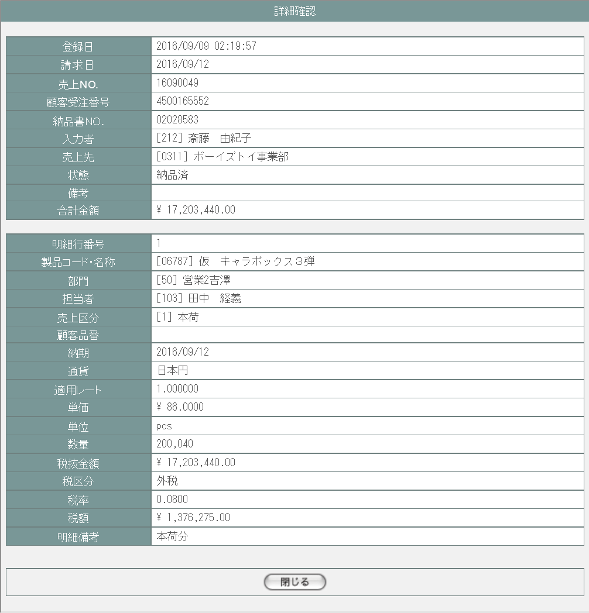
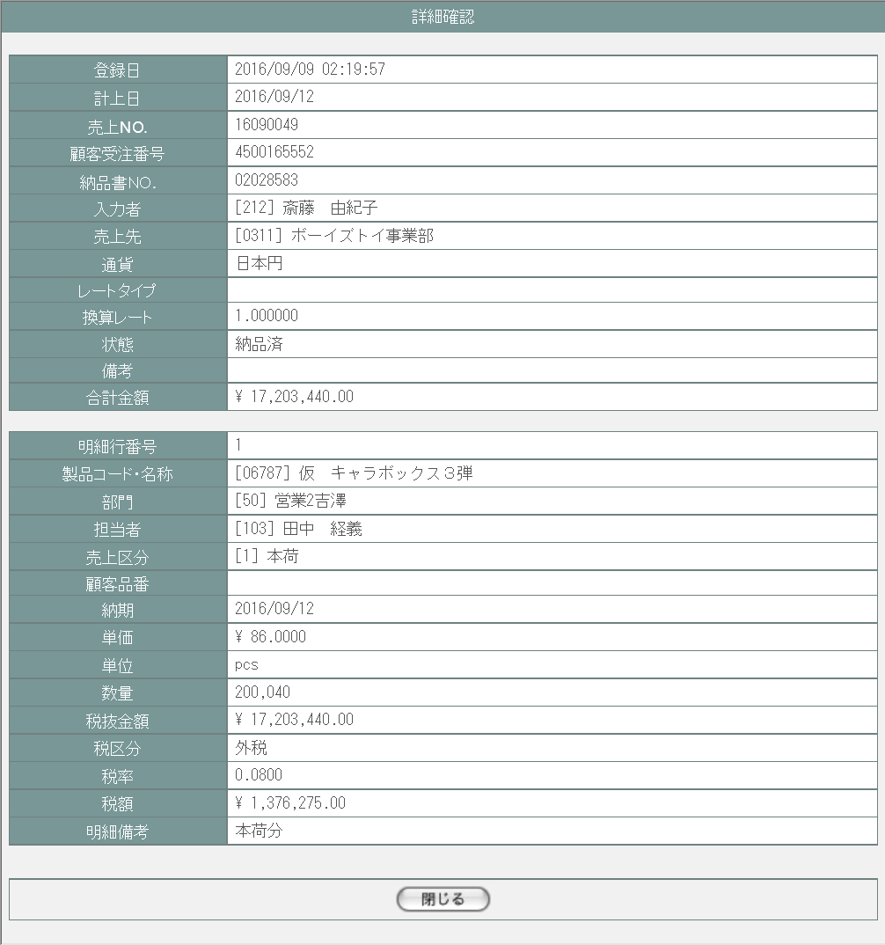

1

1

2

2

3

使用する部品
この画面では以下の部品を使用する。
No. | 名称 |  |  | 種類 |  |  | 必須 | 機能説明
1 | ヘッダ情報 |  |  | ラベル |  |  | - | 売上データのヘッダ情報を表示する。
2 | 明細情報 |  |  | ラベル |  |  | - | 改修対象外。売上データの明細情報を表示する。
3 | 閉じる |  |  | ボタン |  |  | - | 改修対象外。押下で本画面を閉じて売上一覧画面(U-06-03)の表示状態に戻る。

改修対象項目
No. | 名称 |  |  |  | 種別 | 改修内容
1 | 請求日 |  |  |  | 変更 | 項目名称の文言を「計上日」から「請求日」に変更。
2 | レート情報 |  |  |  | 変更 | レートは納期に応じて想定レートから自動算出されるため、明細情報部分に表示位置を変更して「レートタイプ」を削除。また文言を「換算レート」から「適用レート」に変更。

操作手順
1 | 閉じるボタンを押下
 |  | → 本画面を閉じて売上一覧画面(U-06-03)の表示状態に戻る

派生画面
1 | なし

画面遷移
遷移元 |  |  |  |  |  |  |  |  | 遷移先
1 | U-06-03 |  | 売上一覧 |  |  |  |  |  | - | - | -

備考
1 | この画面に関連する処理には、
 | a | 想定レート導入
 | がある。
 | 処理の詳細については別紙『KID'Sシステム改修 機能設計書.xlsx』の
 | a | シート「想定レート導入」
 | を参照のこと。

売上修正
画面定義
共通情報 |  |  | プロジェクト名 |  |  | 株式会社クワガタ様向け KID'S 受発注機能改修 |  |  |  |  |  | 作成者 | solcom 品川
 |  |  | システム名 |  |  | Kuwagata Integrated Dealing System (KID'S) |  |  |  |  |  | 作成日付 | 2018-12-07
 |  |  | 工程名 |  |  | 基本設計 |  |  |  |  |  | バージョン | 0.3
 |  |  | ドキュメントID |  |  | KIDS0002 |  |  |  |  |  | 更新者
 |  |  | ドキュメント名 |  |  | 基本設計 画面設計書 |  |  |  |  |  | 更新日付
書誌情報 |  |  | 画面ID |  |  | U-06-05
 |  |  | 画面の名称 |  |  | 売上修正
 |  |  | 概要 |  |  | 指定された売上データを修正する。この画面は前画面(「売上一覧」U-06-03)とは別にダイアログをポップアップで表示する。

画面レイアウト
新レイアウト
旧レイアウト

1
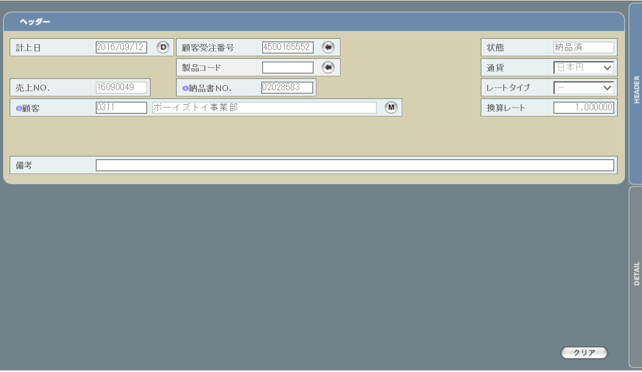
 | ・ヘッダ
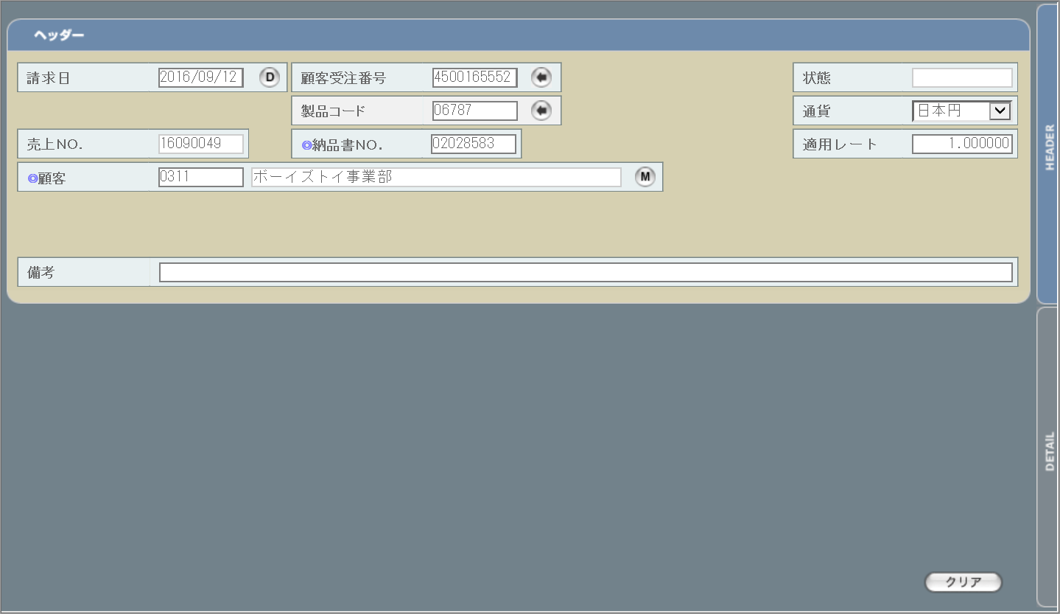

1
3
2

2

3

 | ・明細
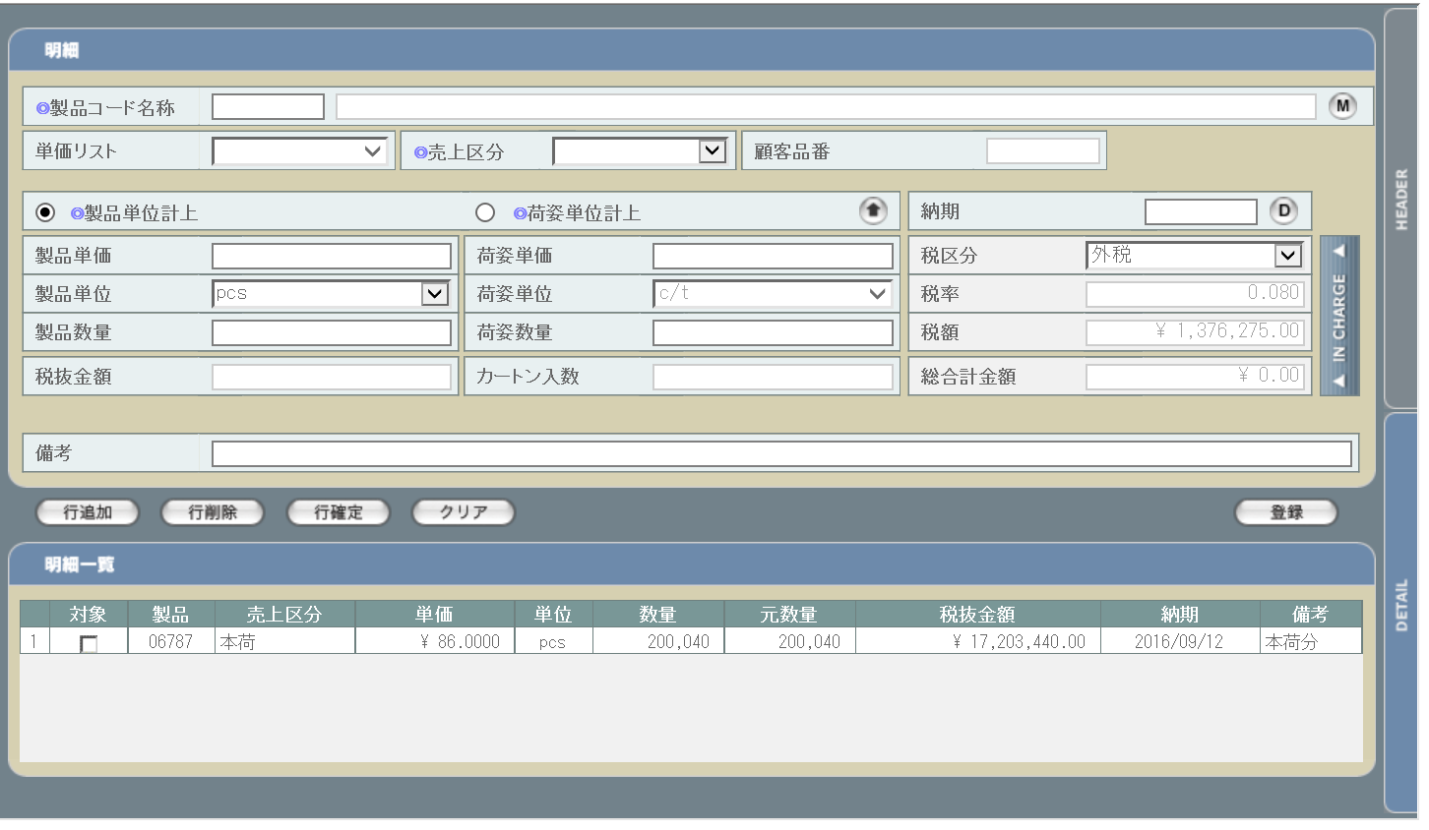

画面レイアウトに変更なし

使用する部品
この画面では以下の部品を使用する。
No. | 名称 |  |  | 種類 |  |  | 必須 | 機能説明
1 | ヘッダ情報 |  |  | テキストボックス/ボタン |  |  | ○/- | ヘッダ情報入力欄。改修対象項目の詳細は下記参照。
2 | 切り替えタブ |  |  | ボタン |  |  | - | 改修対象外。ヘッダ情報入力欄と明細情報欄の表示を切り替える。
3 | クリア |  |  | ボタン |  |  | - | 改修対象外。ヘッダ情報欄もしくは明細情報欄に入力された情報をクリアする。

改修対象項目
No. | 名称 |  |  |  | 種別 | 改修内容
1 | 請求日 |  |  |  | 変更 | 項目名称の文言を「計上日」から「請求日」に変更。
2 | 適用レート |  |  |  | 変更 | 「換算レート」から「適用レート」に文言を変更。
3 | レートタイプ |  |  |  | 削除 | 納期と想定レートにより適用レートが自動設定されるため削除。

操作手順
1 | ヘッダ情報入力後、DETAILタブ押下で明細情報入力欄に移動
2 | 明細情報入力後、行追加ボタン押下で明細行を追加
3 | 明細の件数分、2の手順を繰り返す
4 | 登録ボタンを押下

派生画面
1 | なし

画面遷移
遷移元 |  |  |  |  |  |  |  |  | 遷移先
1 | U-06-03 |  | 売上一覧 |  |  |  |  |  | - | - | -

備考
1 | この画面に関連する処理には、
 | a | ステータス管理
 | b | 見積原価計算書のフォーマット変更
 | がある。
 | 処理の詳細については別紙『KID'Sシステム改修 機能設計書.xlsx』の
 | a | シート「ステータス管理」
 | b | シート「見積原価計算書のフォーマット変更」
 | を参照のこと。

売上削除
画面定義
共通情報 |  |  | プロジェクト名 | 株式会社クワガタ様向け KID'S 受発注機能改修 |  |  |  |  | 作成者 |  | solcom 品川
 |  |  | システム名 | Kuwagata Integrated Dealing System (KID'S) |  |  |  |  | 作成日付 |  | 2018-12-07
 |  |  | 工程名 | 基本設計 |  |  |  |  | バージョン |  | 0.3
 |  |  | ドキュメントID | KIDS0002 |  |  |  |  | 更新者
 |  |  | ドキュメント名 | 基本設計 画面設計書 |  |  |  |  | 更新日付
書誌情報 |  |  | 画面ID | U-06-06
 |  |  | 画面の名称 | 売上削除
 |  |  | 概要 | ユーザに見える画面としては存在しない。売上一覧画面で指定した売上データの削除を行う。

画面レイアウト

レイアウトなし

使用する部品
画面レイアウトは存在しない。

操作手順
1 | なし

派生画面
1 | U-06-06-1 |  | 削除確認画面 | 削除する売上データを表示し、対象が正しいかの確認を促す画面。この画面は前画面(U-06-06)とは別にダイアログをポップアップで表示する。

画面レイアウト

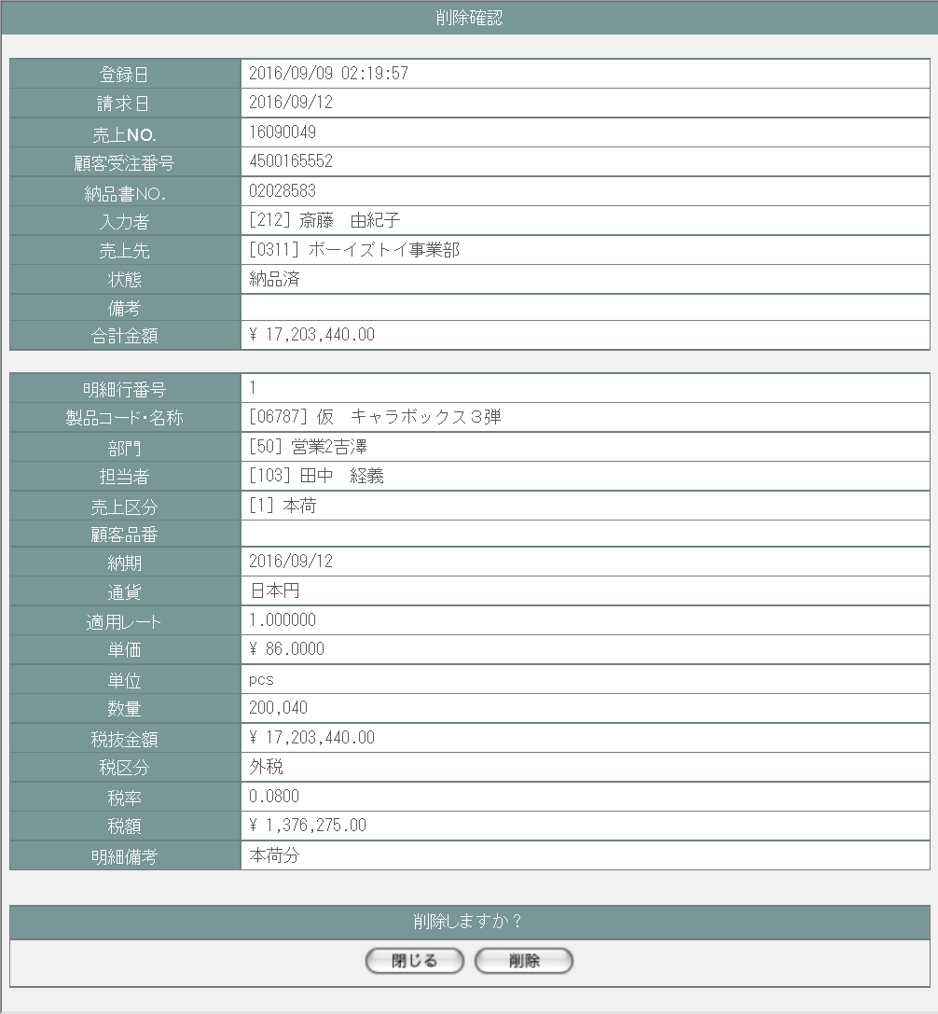
 |  |  |  |  |  |  |  |  | 画面要素
 |  |  |  |  |  |  |  |  | 1 | 「閉じる」ボタン
 |  |  |  |  |  |  |  |  |  | このダイアログを閉じる。
 |  |  |  |  |  |  |  |  |  | データ等への影響は存在しない。
 |  |  |  |  |  |  |  |  | 2 | 「削除」ボタン
 |  |  |  |  |  |  |  |  |  | データの削除が行われる。 一連の処理終了後、削除完了画面(U-06-06-2)またはエラー画面(U-06-06-3)にこのダイアログ上で遷移する。

1
2

2 | U-06-06-2 |  | 削除完了画面 | 売上データの削除がエラーなく終了したことを通知する画面。削除確認画面(U-06-06-1)と同じダイアログ上で遷移する。
画面レイアウト


 |  |  |  |  |  |  |  |  | 画面要素
 |  |  |  |  |  |  |  |  | 1 | 「閉じる」ボタン
 |  |  |  |  |  |  |  |  |  | このダイアログを閉じて売上一覧画面(U-06-03)表示状態に戻る。データ等への影響は存在しない。
1

3 | U-06-06-3 |  | 削除エラー画面 | 売上データの削除時にエラーが発生したことを通知する画面。削除確認画面(U-06-06-1)と同じダイアログ上で遷移する。
画面レイアウト


1
 |  |  |  |  |  |  |  |  | 画面要素
 |  |  |  |  |  |  |  |  | 1 | エラーメッセージ
 |  |  |  |  |  |  |  |  |  | エラーの内容が表示される。
 |  |  |  |  |  |  |  |  |  | エラー内容ごとに固有メッセージがあり、
 |  |  |  |  |  |  |  |  |  | 画面からの編集は不可。
 |  |  |  |  |  |  |  |  | 2 | 「閉じる」ボタン
 |  |  |  |  |  |  |  |  |  | このダイアログを閉じて売上一覧画面(U-06-03)表示状態に戻る。データ等への影響は存在しない。
2

エラーメッセージ
No. | エラー内容 |  |  |  | エラーメッセージ
1 | DB更新失敗(DBアクセスエラー、セッションエラー等) |  |  |  | 発注データの削除に失敗しました。
2 | セキュリティエラー(削除権限を持っていない場合) |  |  |  | 権限がありません。

画面遷移
遷移元 |  |  |  |  |  | 遷移先
1 | U-06-03 |  | 売上一覧画面 |  |  | 1 | U-06-06-1 | 削除確認画面
2 | U-06-06-1 |  | 削除確認画面 |  |  | 2 | U-06-06-2 | 削除完了画面
 |  |  |  |  |  | 3 | U-06-06-3 | 削除エラー画面

備考
1 | この画面で行われる処理には、
 | a | ステータス管理
 | がある。
 | 処理の詳細については別紙『KID'Sシステム改修 機能設計書.xlsx』の
 | a | シート「ステータス管理」
 | を参照のこと。

仕入登録
画面定義
共通情報 |  |  | プロジェクト名 |  |  | 株式会社クワガタ様向け KID'S 受発注機能改修 |  |  |  |  |  | 作成者 | solcom 品川
 |  |  | システム名 |  |  | Kuwagata Integrated Dealing System (KID'S) |  |  |  |  |  | 作成日付 | 2018-12-07
 |  |  | 工程名 |  |  | 基本設計 |  |  |  |  |  | バージョン | 0.3
 |  |  | ドキュメントID |  |  | KIDS0002 |  |  |  |  |  | 更新者
 |  |  | ドキュメント名 |  |  | 基本設計 画面設計書 |  |  |  |  |  | 更新日付
書誌情報 |  |  | 画面ID |  |  | U-07-01
 |  |  | 画面の名称 |  |  | 仕入登録
 |  |  | 概要 |  |  | 仕入を登録する画面。本画面で仕入を登録すると発注ステータスが連動して変更される。本画面は元画面(「メインメニュー」U-00-03もしくは「仕入管理メニュー」U-07-00)と同ウィンドウで遷移する。

画面レイアウト
新レイアウト
旧レイアウト

 | ・ヘッダ
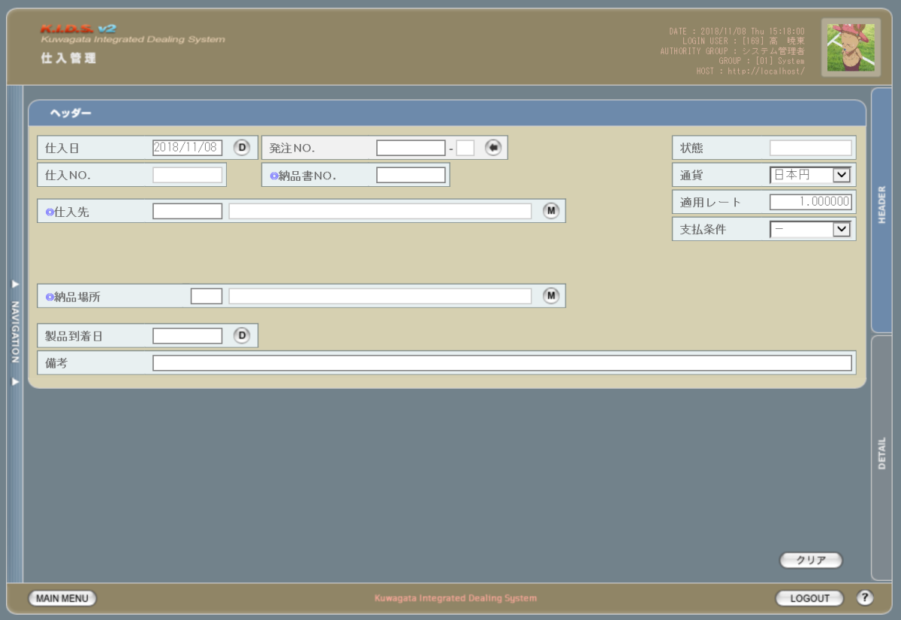
2
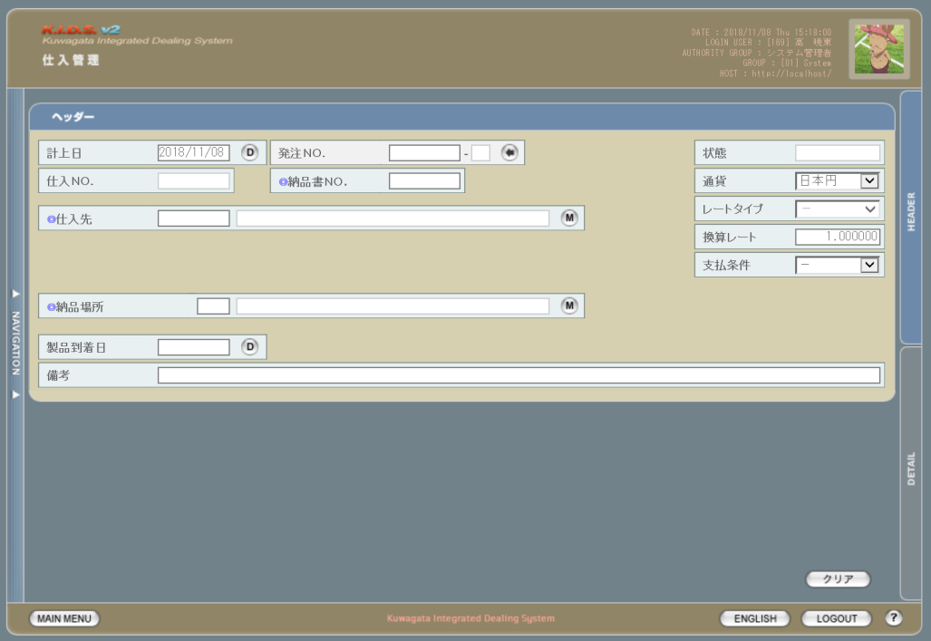
1

3
1
2

3

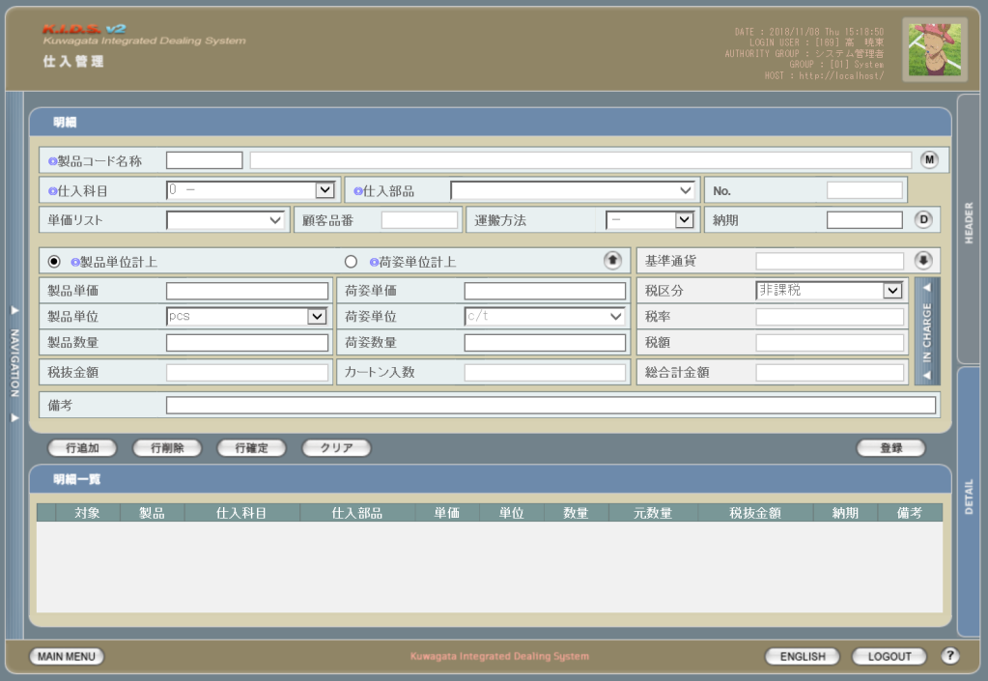
 | ・明細

画面レイアウトに変更なし

使用する部品
この画面では以下の部品を使用する。
No. | 名称 |  |  | 種類 |  |  | 必須 | 機能説明
1 | ヘッダ情報 |  |  | テキストボックス/ボタン/ プルダウン |  |  | ○/- | ヘッダ情報入力欄。改修対象項目の詳細は下記参照。

2 | 切り替えタブ |  |  | ボタン |  |  | - | 改修対象外。ヘッダ情報入力欄と明細情報欄の表示を切り替える。
3 | クリア |  |  | ボタン |  |  | - | 改修対象外。ヘッダ情報欄もしくは明細情報欄に入力された情報をクリアする。

改修対象項目
No. | 名称 |  |  |  | 種別 | 改修内容
1 | 仕入日 |  |  |  | 変更 | 項目名称の文言を「計上日」から「仕入日」に変更。
2 | レート情報 |  |  |  | 変更 | 項目名称の文言を「換算レート」から「適用レート」に変更。
3 | レートタイプ |  |  |  | 削除 | 納期と想定レートにより適用レートが自動設定されるため削除。

操作手順
1 | ヘッダ情報入力後、DETAILタブ押下で明細情報入力欄に移動
2 | 明細情報入力後、行追加ボタン押下で明細行を追加
3 | 明細の件数分、2の手順を繰り返す
4 | 登録ボタンを押下

派生画面
1 | なし

画面遷移
遷移元 |  |  |  |  |  |  |  |  | 遷移先
1 | U-00-02 |  | メインメニュー |  |  |  |  |  | - | - | -
2 | U-07-00 |  | 仕入管理メニュー

備考
1 | この画面に関連する処理には、
 | a | 見積原価計算書のフォーマット変更
 | b | ステータス管理
 | c | 想定レート導入
 | がある。
 | 処理の詳細については別紙『KID'Sシステム改修 機能設計書.xlsx』の
 | a | シート「見積原価計算書のフォーマット変更」
 | b | シート「ステータス管理」
 | c | シート「想定レート導入」
 | を参照のこと。

仕入検索
画面定義
共通情報 |  |  | プロジェクト名 |  |  | 株式会社クワガタ様向け KID'S 受発注機能改修 |  |  |  |  |  | 作成者 | solcom 品川
 |  |  | システム名 |  |  | Kuwagata Integrated Dealing System (KID'S) |  |  |  |  |  | 作成日付 | 2018-12-07
 |  |  | 工程名 |  |  | 基本設計 |  |  |  |  |  | バージョン | 0.3
 |  |  | ドキュメントID |  |  | KIDS0002 |  |  |  |  |  | 更新者
 |  |  | ドキュメント名 |  |  | 基本設計 画面設計書 |  |  |  |  |  | 更新日付
書誌情報 |  |  | 画面ID |  |  | U-07-02
 |  |  | 画面の名称 |  |  | 仕入検索
 |  |  | 概要 |  |  | 登録された仕入データを検索する画面。本画面は元画面(「メインメニュー」U-00-03もしくは「仕入管理メニュー」U-07-00)と同ウィンドウで遷移する。

画面レイアウト
新レイアウト

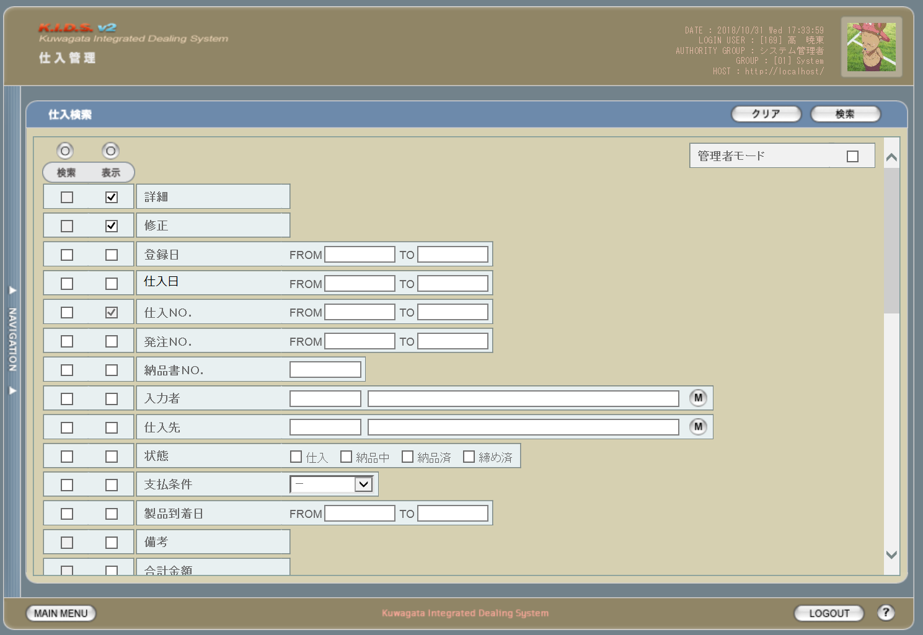

1
2

3
4

1

5

旧レイアウト

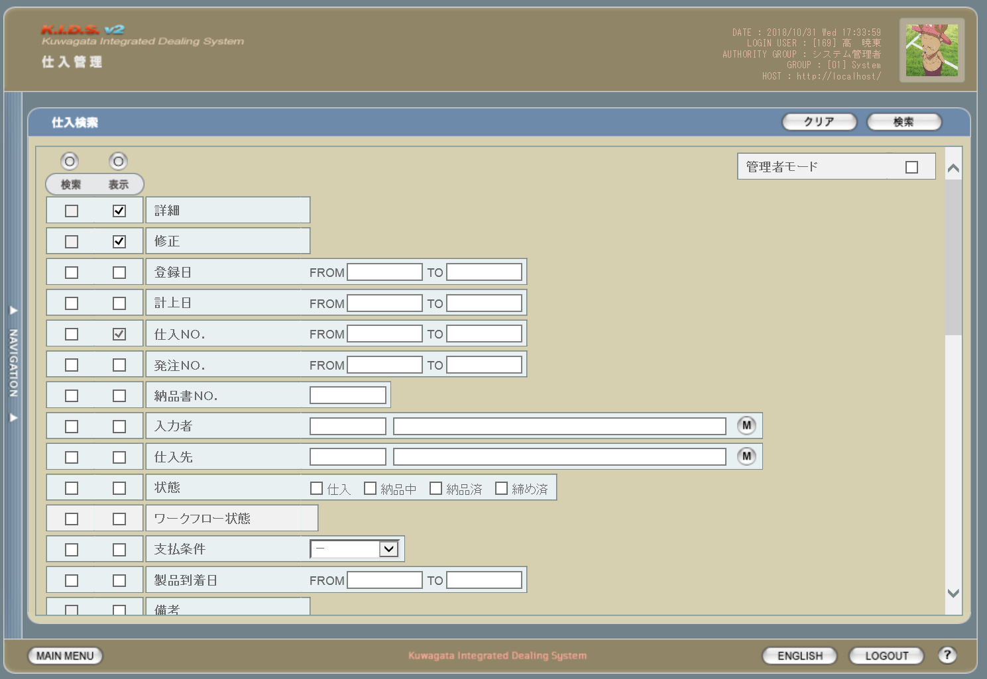

2

 | ※変更点のある個所のみ記載

使用する部品
この画面では以下の部品を使用する。
No. | 名称 |  |  | 種類 |  |  | 必須 | 機能説明
1 | クリアボタン |  |  | ボタン |  |  | - | 改修対象外。入力されている検索条件をクリアする。
2 | 検索ボタン |  |  | ボタン |  |  | - | 改修対象外。検索を開始する。
3 | 検索項目指定 |  |  | チェックボックス |  |  | - | 改修対象外。チェックを入れた項目を検索条件として使用する。
4 | 表示項目指定 |  |  | チェックボックス |  |  | - | 改修対象外。検索結果一覧時にチェックを入れた項目を表示する。
5 | 検索条件指定 |  |  | テキストボックス/ボタン |  |  | - | 改修対象外。検索条件を指定する。

改修対象項目
No. | 名称 |  |  |  | 種別 | 改修内容
1 | 仕入日 |  |  |  | 変更 | 項目名称の文言を「計上日」から「仕入日」に変更。
2 | ワークフロー状態 |  |  |  | 削除 | 本改修によりワークフロー管理機能は使用しなくなるため、本画面から削除する。

操作手順
1 | 検索結果一覧画面にて表示したい項目の「表示」にチェックを入れる
2 | 検索条件として含めたい項目の「検索」にチェックを入れる
3 | 検索条件を入力する
4 | 検索ボタンを押下する

派生画面
1 | なし

画面遷移
遷移元 |  |  |  |  |  |  |  |  | 遷移先
1 | U-00-02 |  | メインメニュー |  |  |  |  |  | 1 | U-07-03 | 仕入一覧
2 | U-07-00 |  | 仕入管理メニュー

備考
1 | この画面に関連する処理には、
 | a | 想定レート導入
 | がある。
 | 処理の詳細については別紙『KID'Sシステム改修 機能設計書.xlsx』の
 | a | シート「想定レート導入」
 | を参照のこと。

仕入一覧
画面定義
共通情報 |  |  | プロジェクト名 |  |  | 株式会社クワガタ様向け KID'S 受発注機能改修 |  |  |  |  |  | 作成者 | solcom 品川
 |  |  | システム名 |  |  | Kuwagata Integrated Dealing System (KID'S) |  |  |  |  |  | 作成日付 | 2018-12-07
 |  |  | 工程名 |  |  | 基本設計 |  |  |  |  |  | バージョン | 0.3
 |  |  | ドキュメントID |  |  | KIDS0002 |  |  |  |  |  | 更新者
 |  |  | ドキュメント名 |  |  | 基本設計 画面設計書 |  |  |  |  |  | 更新日付
書誌情報 |  |  | 画面ID |  |  | U-07-03
 |  |  | 画面の名称 |  |  | 仕入一覧
 |  |  | 概要 |  |  | 仕入データの検索結果一覧を表示する画面。この画面は前画面(「仕入検索」U-07-02)とは別にダイアログをポップアップで表示する。

画面レイアウト
新レイアウト
1

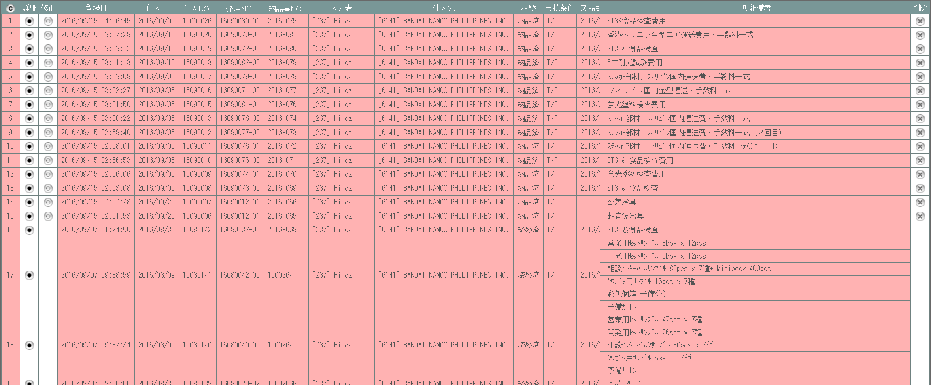

2
1
5

3

4

旧レイアウト
2

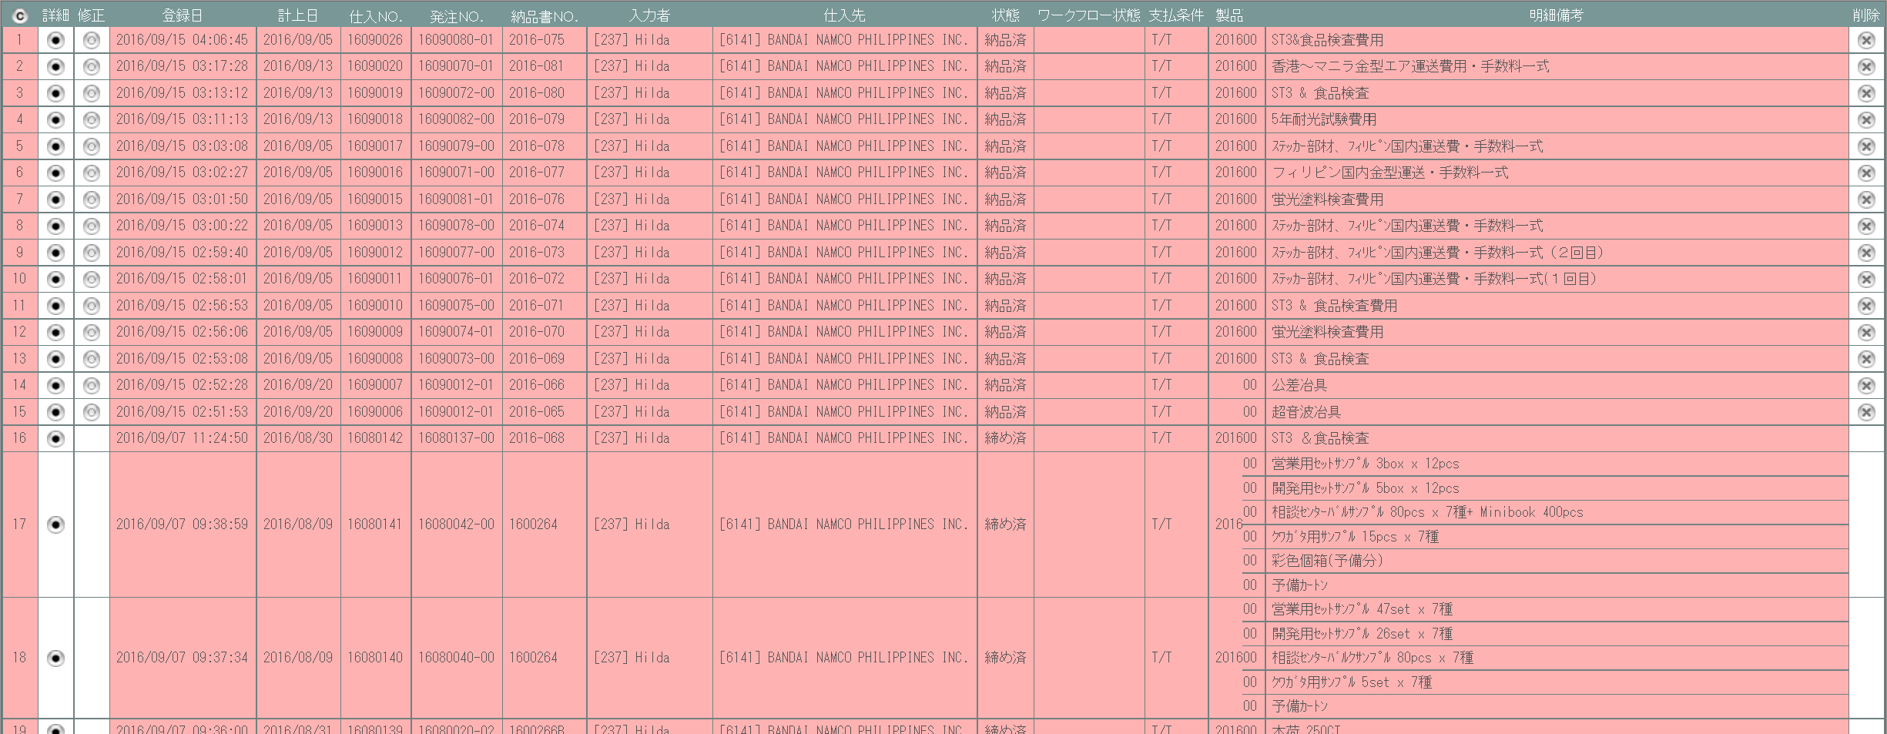

使用する部品
この画面では以下の部品を使用する。
No. | 名称 |  |  | 種類 |  |  | 必須 | 機能説明
1 | タイトル行 |  |  | ラベル |  |  | - | 仕入データの項目名を表示する。
2 | コピーボタン |  |  | ボタン |  |  | - | 改修対象外。一覧表がHTML文書の形式でクリップボードにコピーされる。
3 | 詳細 |  |  | ボタン |  |  | - | 改修対象外。押下で仕入詳細画面(U-07-04)を別ダイアログで開く。
4 | 修正 |  |  | ボタン |  |  | - | 改修対象外。修正可能なデータにのみ表示。押下で仕入修正画面(U-07-05)を別ダイアログで開く。
5 | 削除 |  |  | ボタン |  |  | - | 改修対象外。削除可能なデータにのみ表示。押下で仕入削除画面(U-07-06)を別ダイアログで開く。

改修対象項目
No. | 名称 |  |  |  | 種別 | 改修内容
1 | 仕入日 |  |  |  | 変更 | 項目名称の文言を「計上日」から「仕入日」に変更。
2 | ワークフロー状態 |  |  |  | 削除 | 本改修によりワークフロー管理機能は使用しなくなるため、本画面から削除する。

操作手順
1 | 詳細ボタンを押下
 |  | → 仕入詳細画面(U-07-04)を別ダイアログで開く
2 | 修正ボタンを押下
 |  | → 仕入修正画面(U-07-05)を別ダイアログで開く
3 | 削除ボタンを押下
 |  | → 仕入削除画面(U-07-06)を別ダイアログで開く

派生画面
1 | なし

画面遷移
遷移元 |  |  |  |  |  |  |  |  | 遷移先
1 | U-07-02 |  | 仕入検索 |  |  |  |  |  | 1 | U-07-04 | 仕入一覧
 |  |  |  |  |  |  |  |  | 2 | U-07-05 | 仕入修正
 |  |  |  |  |  |  |  |  | 3 | U-07-06 | 仕入削除

備考
1 | この画面に関連する処理には、
 | a | 想定レート導入
 | がある。
 | 処理の詳細については別紙『KID'Sシステム改修 機能設計書.xlsx』の
 | a | シート「想定レート導入」
 | を参照のこと。

仕入詳細
画面定義
共通情報 |  |  | プロジェクト名 |  |  | 株式会社クワガタ様向け KID'S 受発注機能改修 |  |  |  |  |  |  | 作成者 | solcom 品川
 |  |  | システム名 |  |  | Kuwagata Integrated Dealing System (KID'S) |  |  |  |  |  |  | 作成日付 | 2018-12-07
 |  |  | 工程名 |  |  | 基本設計 |  |  |  |  |  |  | バージョン | 0.3
 |  |  | ドキュメントID |  |  | KIDS0002 |  |  |  |  |  |  | 更新者
 |  |  | ドキュメント名 |  |  | 基本設計 画面設計書 |  |  |  |  |  |  | 更新日付
書誌情報 |  |  | 画面ID |  |  | U-07-04
 |  |  | 画面の名称 |  |  | 仕入詳細
 |  |  | 概要 |  |  | 指定された仕入データの詳細を表示する。この画面は前画面(「仕入一覧」U-07-03)とは別にダイアログをポップアップで表示する。

画面レイアウト
新レイアウト
旧レイアウト

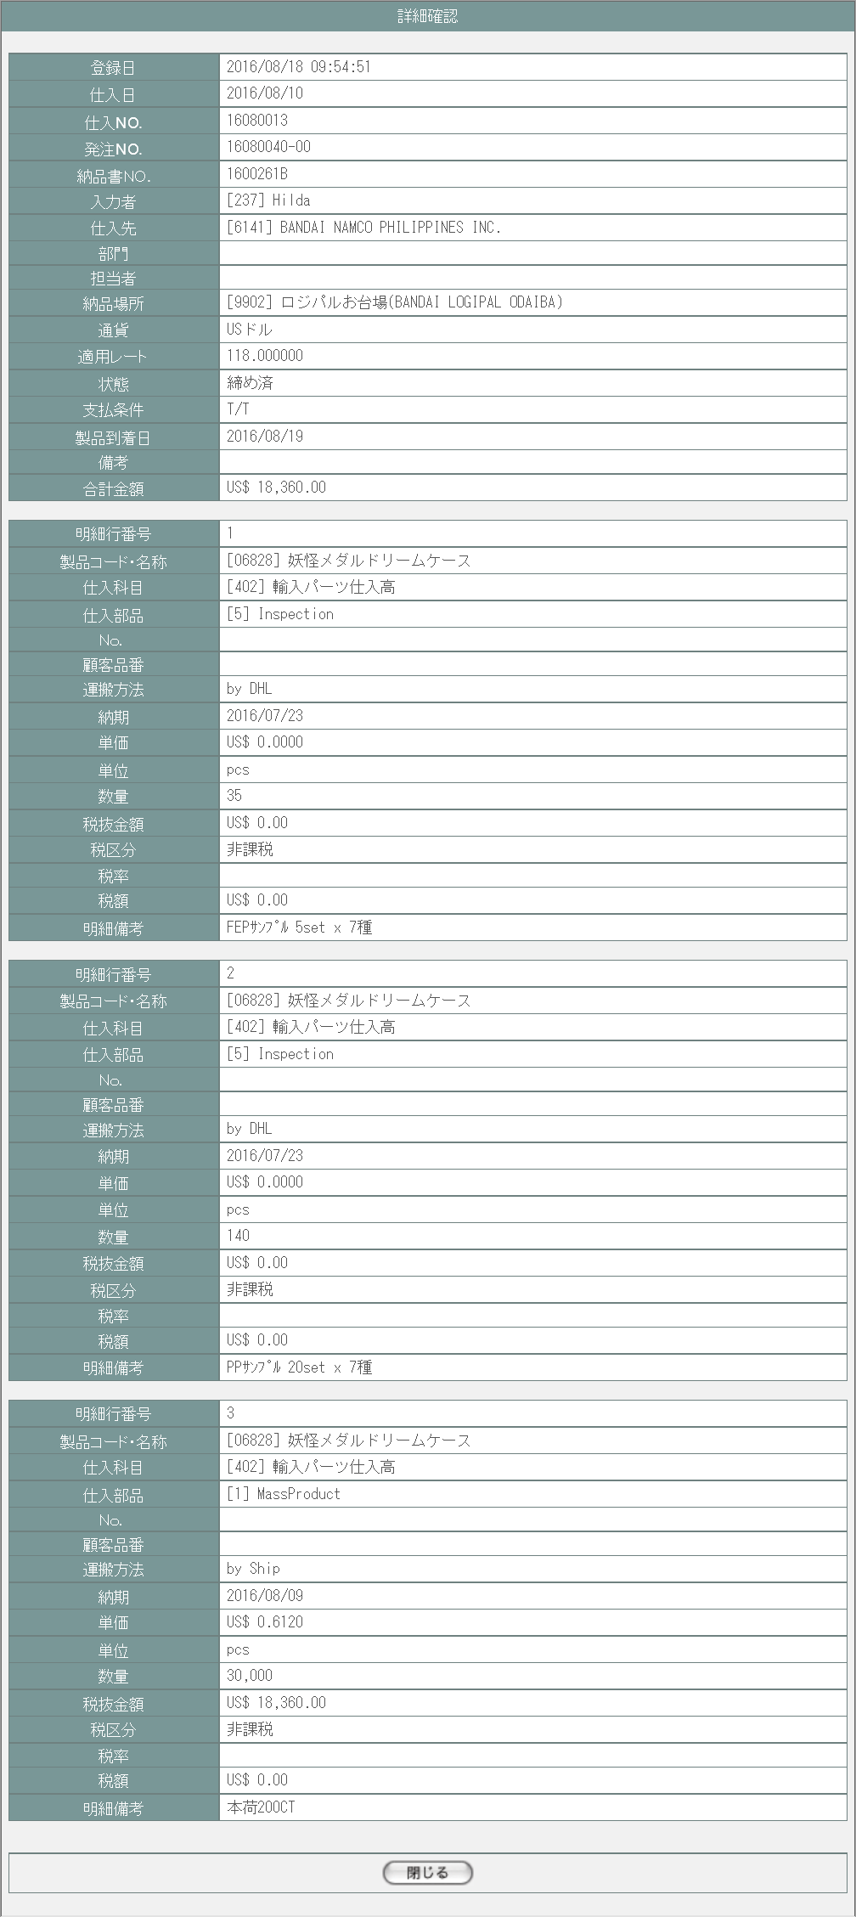
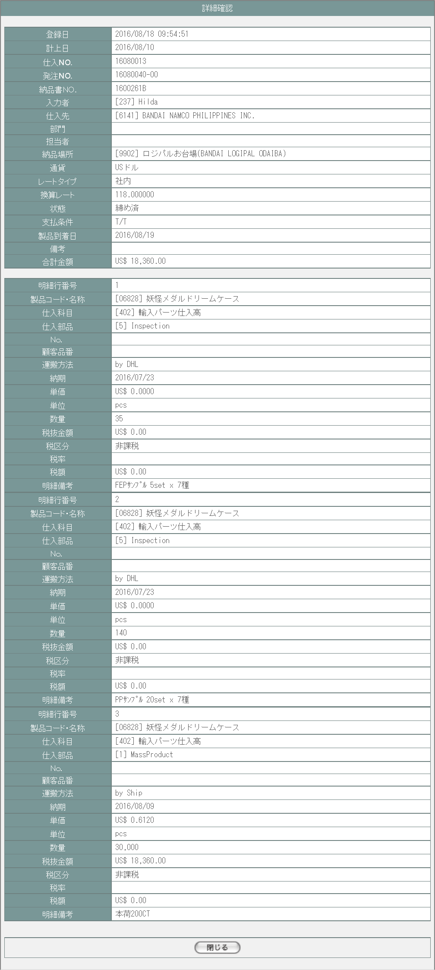

1

1
2

3

2

3

使用する部品
この画面では以下の部品を使用する。
No. | 名称 |  |  | 種類 |  |  |  | 必須 | 機能説明
1 | ヘッダ情報 |  |  | ラベル |  |  |  | - | 売上データのヘッダ情報を表示する。
2 | 明細情報 |  |  | ラベル |  |  |  | - | 仕入データの明細情報を表示する。
3 | 閉じる |  |  | ボタン |  |  |  | - | 改修対象外。押下で本画面を閉じる。

改修対象項目
No. | 名称 |  |  |  | 種別 |  | 改修内容
1 | 仕入日 |  |  |  | 変更 |  | 項目名称の文言を「計上日」から「仕入日」に変更。
2 | レートタイプ |  |  |  | 削除 |  | 明細ごとに納期から想定レートを自動算出するためヘッダ情報からは削除。
3 | 適用レート |  |  |  | 変更 |  | 項目名称の文言を「換算レート」から「適用レート」に変更。

操作手順
1 | 閉じるボタンを押下
 |  | → 本画面を閉じて仕入一覧画面(U-07-03)表示状態に戻る

派生画面
1 | なし

画面遷移
遷移元 |  |  |  |  |  |  |  |  |  | 遷移先
1 | U-07-03 |  | 仕入一覧 |  |  |  |  |  |  | - | - | -

備考
1 | この画面に関連する処理には、
 | a | 想定レート導入
 | がある。
 | 処理の詳細については別紙『KID'Sシステム改修 機能設計書.xlsx』の
 | a | シート「想定レート導入」
 | を参照のこと。

仕入修正
画面定義
共通情報 |  |  | プロジェクト名 |  |  | 株式会社クワガタ様向け KID'S 受発注機能改修 |  |  |  |  |  | 作成者 | solcom 品川
 |  |  | システム名 |  |  | Kuwagata Integrated Dealing System (KID'S) |  |  |  |  |  | 作成日付 | 2018-12-07
 |  |  | 工程名 |  |  | 基本設計 |  |  |  |  |  | バージョン | 0.3
 |  |  | ドキュメントID |  |  | KIDS0002 |  |  |  |  |  | 更新者
 |  |  | ドキュメント名 |  |  | 基本設計 画面設計書 |  |  |  |  |  | 更新日付
書誌情報 |  |  | 画面ID |  |  | U-07-05
 |  |  | 画面の名称 |  |  | 仕入修正
 |  |  | 概要 |  |  | 指定された仕入データを修正する。この画面は前画面(「仕入一覧」U-07-03)とは別にダイアログをポップアップで表示する。

画面レイアウト
新レイアウト
旧レイアウト

1
 | ・ヘッダ
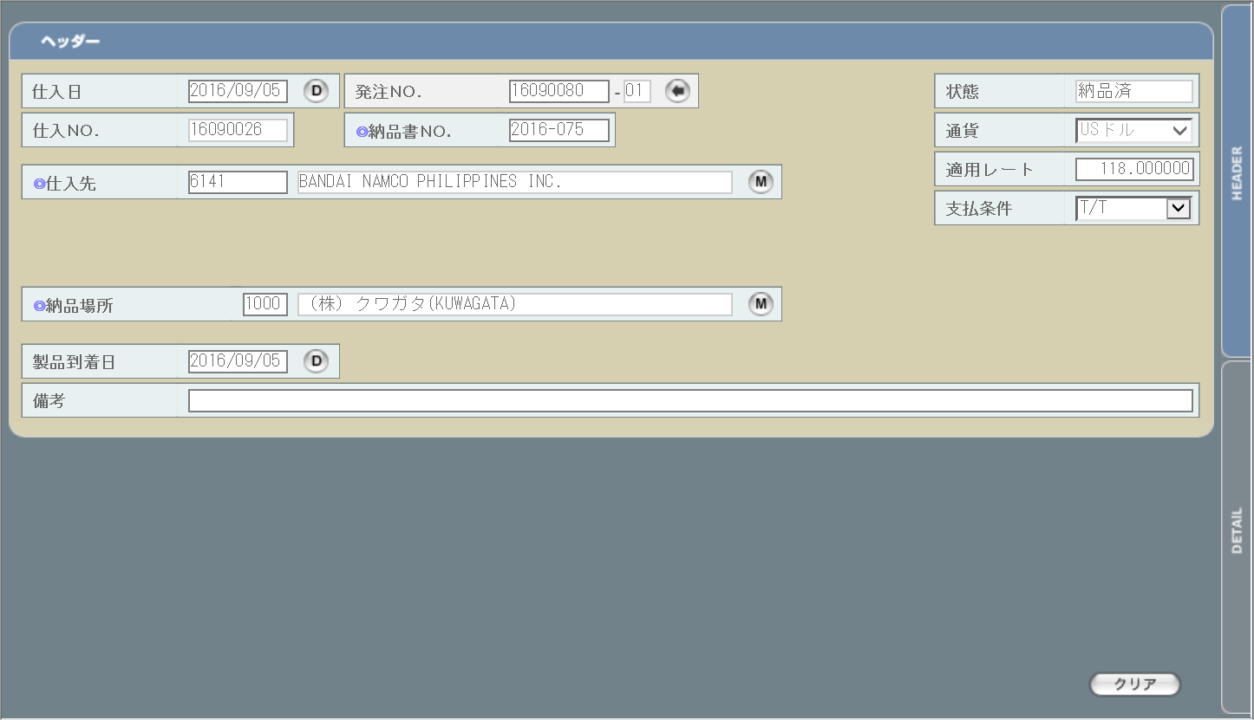
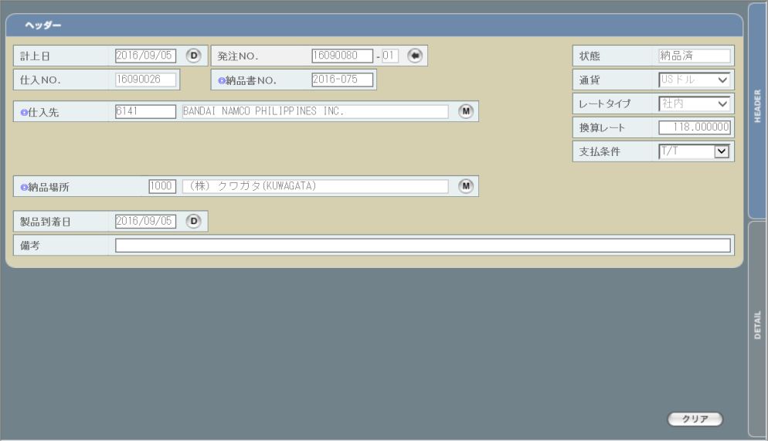
1
2
3

2

3

 | ・明細
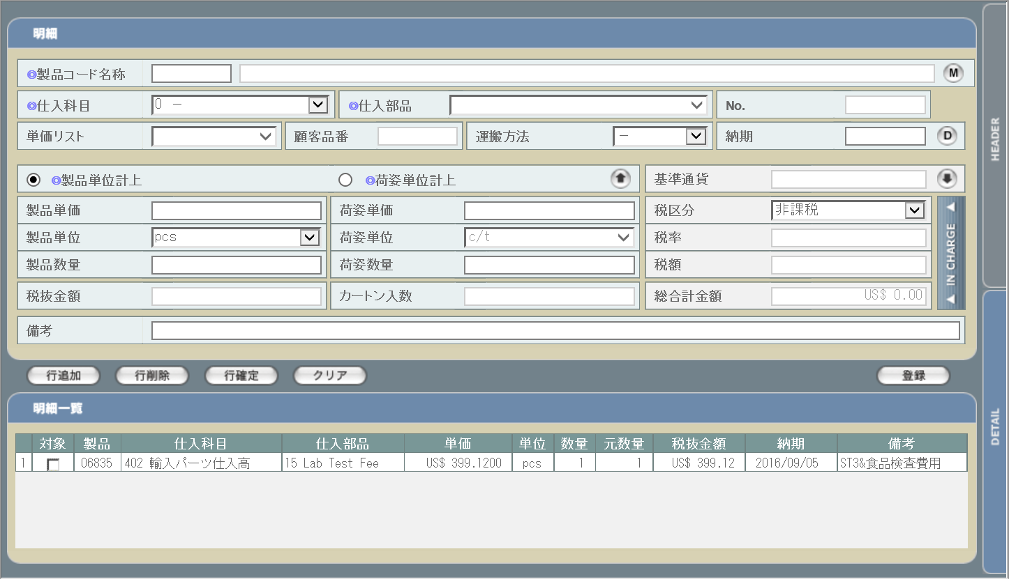

画面レイアウトに変更なし

使用する部品
この画面では以下の部品を使用する。
No. | 名称 |  |  | 種類 |  |  | 必須 | 機能説明
1 | ヘッダ情報 |  |  | テキストボックス/ボタン/ プルダウン |  |  | ○/- | ヘッダ情報入力欄。改修対象項目の詳細は下記参照。

2 | 切り替えタブ |  |  | ボタン |  |  | - | 改修対象外。ヘッダ情報入力欄と明細情報欄の表示を切り替える。
3 | クリア |  |  | ボタン |  |  | - | 改修対象外。ヘッダ情報欄もしくは明細情報欄に入力された情報をクリアする。

改修対象項目
No. | 名称 |  |  |  | 種別 | 改修内容
1 | 仕入日 |  |  |  | 変更 | 項目名称の文言を「計上日」から「仕入日」に変更。
2 | レート情報 |  |  |  | 変更 | 項目名称の文言を「換算レート」から「適用レート」に変更。
3 | レートタイプ |  |  |  | 削除 | 納期と想定レートにより適用レートが自動設定されるため削除。

操作手順
1 | 必要に応じてヘッダ情報修正後、DETAILタブ押下で明細情報入力欄に移動
2 | 修正が必要な明細を選択して情報を修正後、行確定ボタン押下で修正情報を確定
3 | 修正が必要な明細の件数分、2の手順を繰り返す
4 | 登録ボタンを押下

派生画面
1 | なし

画面遷移
遷移元 |  |  |  |  |  |  |  |  | 遷移先
1 | U-07-03 |  | 仕入一覧 |  |  |  |  |  | - | - | -

備考
1 | この画面に関連する処理には、
 | a | ステータス管理
 | b | 見積原価計算書のフォーマット変更
 | c | 想定レート導入
 | がある。
 | 処理の詳細については別紙『KID'Sシステム改修 機能設計書.xlsx』の
 | a | シート「ステータス管理」
 | b | シート「見積原価計算書のフォーマット変更」
 | c | シート「想定レート導入」
 | を参照のこと。

仕入削除
画面定義
共通情報 |  |  | プロジェクト名 | 株式会社クワガタ様向け KID'S 受発注機能改修 |  |  |  |  | 作成者 |  | solcom 品川
 |  |  | システム名 | Kuwagata Integrated Dealing System (KID'S) |  |  |  |  | 作成日付 |  | 2018-12-07
 |  |  | 工程名 | 基本設計 |  |  |  |  | バージョン |  | 0.3
 |  |  | ドキュメントID | KIDS0002 |  |  |  |  | 更新者
 |  |  | ドキュメント名 | 基本設計 画面設計書 |  |  |  |  | 更新日付
書誌情報 |  |  | 画面ID | U-07-06
 |  |  | 画面の名称 | 仕入削除
 |  |  | 概要 | ユーザに見える画面としては存在しない。仕入一覧画面で指定した仕入データの削除を行う。

画面レイアウト

レイアウトなし

使用する部品
画面レイアウトは存在しない。

操作手順
1 | なし

派生画面
1 | U-07-06-1 |  | 削除確認画面 | 削除する仕入データを表示し、対象が正しいかの確認を促す画面。この画面は前画面(U-07-06)とは別にダイアログをポップアップで表示する。

画面レイアウト

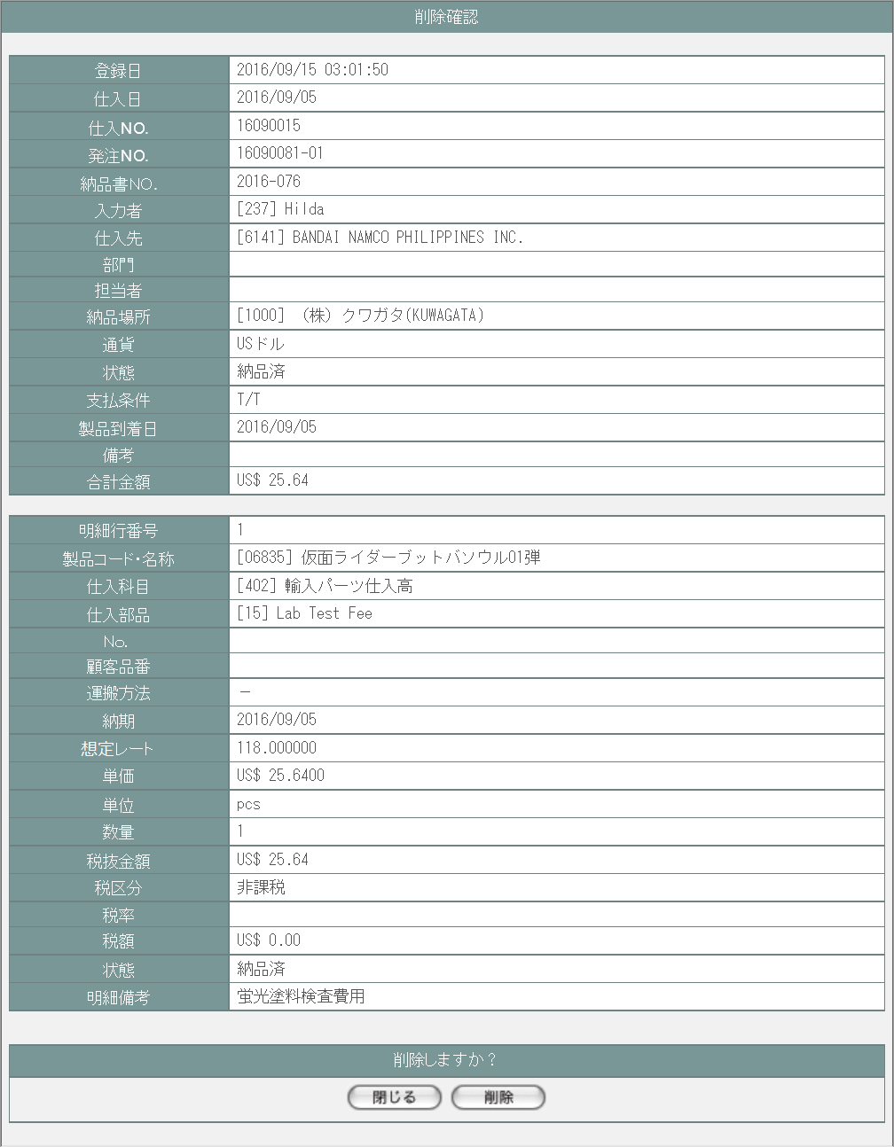
 |  |  |  |  |  |  |  |  | 画面要素
 |  |  |  |  |  |  |  |  | 1 | 「閉じる」ボタン
 |  |  |  |  |  |  |  |  |  | このダイアログを閉じて仕入一覧画面(U-07-03)表示状態に戻る。データ等への影響は存在しない。

 |  |  |  |  |  |  |  |  | 2 | 「削除」ボタン
 |  |  |  |  |  |  |  |  |  | データの削除が行われる。 一連の処理終了後、削除完了画面(U-07-06-2)またはエラー画面(U-07-06-3)にこのダイアログ上で遷移する。

1
2

2 | U-07-06-2 |  | 削除完了画面 | 仕入データの削除がエラーなく終了したことを通知する画面。前画面(U-07-06-1)と同ダイアログ上で遷移する。
画面レイアウト

 |  |  |  |  |  |  |  |  | 画面要素
 |  |  |  |  |  |  |  |  | 1 | 「閉じる」ボタン
 |  |  |  |  |  |  |  |  |  | このダイアログを閉じて仕入一覧画面(U-07-03)表示状態に戻る。データ等への影響は存在しない。
1

3 | U-07-06-3 |  | 削除エラー画面 | 仕入データの削除時にエラーが発生したことを通知する画面。前画面(U-07-06-1)と同ダイアログ上で遷移する。
画面レイアウト

1
 |  |  |  |  |  |  |  |  | 画面要素
 |  |  |  |  |  |  |  |  | 1 | エラーメッセージ
 |  |  |  |  |  |  |  |  |  | エラーの内容が表示される。
 |  |  |  |  |  |  |  |  |  | エラー内容ごとに固有メッセージがあり、
 |  |  |  |  |  |  |  |  |  | 画面からの編集は不可。
 |  |  |  |  |  |  |  |  | 2 | 「閉じる」ボタン
 |  |  |  |  |  |  |  |  |  | このダイアログを閉じて仕入一覧画面(U-07-03)表示状態に戻る。データ等への影響は存在しない。
2

エラーメッセージ
No. | エラー内容 |  |  |  | エラーメッセージ
1 | DB更新失敗(DBアクセスエラー、セッションエラー等) |  |  |  | 仕入データの削除に失敗しました。
2 | セキュリティエラー(削除権限を持っていない場合) |  |  |  | 権限がありません。

画面遷移
遷移元 |  |  |  |  |  | 遷移先
1 | U-07-03 |  | 仕入一覧画面 |  |  | 1 | U-07-06-1 | 削除確認画面
2 | U-07-06-1 |  | 削除確認画面 |  |  | 2 | U-07-06-2 | 削除完了画面
 |  |  |  |  |  | 3 | U-07-06-3 | 削除エラー画面

備考
1 | この画面で行われる処理には、
 | a | ステータス管理
 | b | 見積原価計算書のフォーマット変更
 | c | 想定レート導入
 | がある。
 | 処理の詳細については別紙『KID'Sシステム改修 機能設計書.xlsx』の
 | a | シート「ステータス管理」
 | b | シート「見積原価計算書のフォーマット変更」
 | c | シート「想定レート導入」
 | を参照のこと。

